상품제안서
일체형 도킹보조배터리 5000mAh | 상품코드: S27589

 |  |  |  |  |  |  | 02-713-8555 | www.synergygift.co.kr
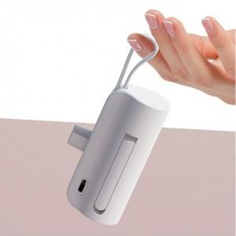 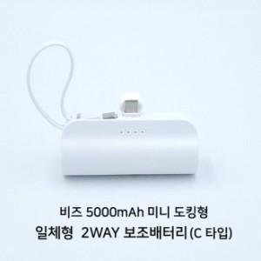 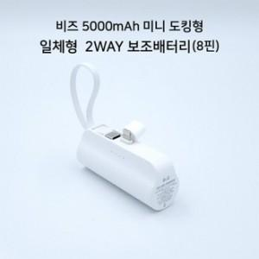

【상세/제작정보】

【인쇄/포장옵션】 | 레이저, 풀칼라 / 포장지포장

【공급단가】 | 수량 | 50~ | 100~ | 500~ | 1,000~ | 2,000~
*VAT별도 | C타입 | 7,600원 | 7,150원 | 6,930원 | 6,590원 | 6,360원
 | 8핀 | 7,600원 | 7,150원 | 6,930원 | 6,590원 | 6,360원

【상품 URL】 | https://www.synergygift.co.kr:443/src/goods_detail.php?gdno=27589

